设计正文
1.设计目的

 | 1.1 功能设计介绍
 | 1.这个是设定游戏的主要战斗发生的场景，
 | 2.战斗场景主要由3部分组成，平面地图，地形，障碍物
 | 3.地图系统的单位为米，同样的米数，在不同像素的手机当中，显示出来的内容是一致的

 | 1.2 玩家体验预期

 | 玩家控制自身角色在场景中进行战斗。地形会对玩家和怪物造成对应的影响。障碍物会阻止玩家和怪物移动，部分障碍物会与玩家的攻击行为进行交互。
 | 玩家可以在战斗时，通过和地形和障碍物的交互，更好的体验击退带来的爽感
 | 题材是现代黑帮，在地形和障碍物的设计上不应该过于违和

 | 1.3 玩家分层预期

 | 地形和障碍物是辅助玩家进行战斗的元素，对于操作不好的玩家来说，收益会降低，
 | 地形和障碍物的机制，应该在视觉上面就有明确的引导 ，功能上应该简单明了，
 | 避免出现 特定位置卡死或者无伤刷怪的情况

2.背景地图系统

 | 说明： | 背景地图分为两种，一种是宽高固定的背景地图，一种是可重复的能够按照指定规则无限延伸的地图
 |  | 各种元素的宽度单位为米 相机的默认高度为100

 | 2.1 固定宽高的地图
 |  |  |  |  |  |  |  |  |  |  |  |  | 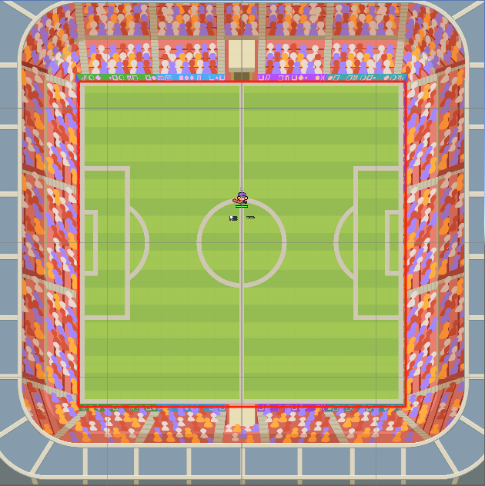
 |  | 地图的宽高，在地图生成时候读取map表的size字段
 |  | 地图边缘默认视为障碍物，障碍物id由创建的时候决定，如果为0，则只起到阻止移动的作用，没有碰撞和反弹的作用
 |  | 地图的背景图片默认为2048*2048的图，图片读取map表的bg的字段
 |  | 地图的顶部和底部默认为3072*512的图，图片默认读取map表的bg_top和bg_bottom字段
 |  | 地图的左右两次默认为512*2048的图，图片默认读取map表的bg_left和bg_right字段

 |  | 地图走到靠近地图边缘的的时候，摄像机的x轴和y轴会停止跟随玩家移动，x轴最多显示对应图片的512像素，y轴最多显示256像素

 | 2.2 可扩展的地图（上下无限）
 |  |  |  |  |  |  |  |  |  |  | 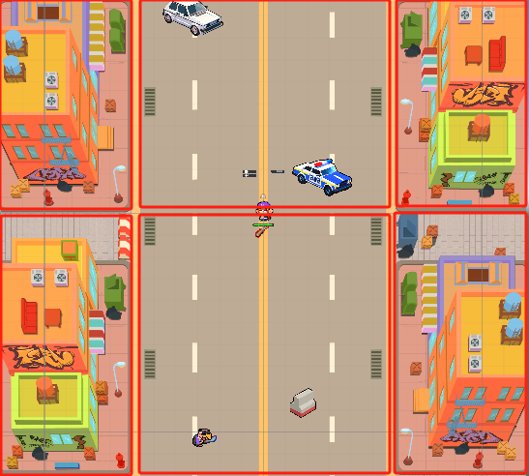
 |  | 地图分为中间和左右两侧两个部分
 |  | 地图中间默认由两张1024*1024的图片拼接起来，图片读取map表的bg的字段
 |  | 地图的左右由两张图片512*1024上下拼接完成，图片读取map表的bg_left和bg_right图片列表

 |  | 地图走到靠近左右两侧的时候，摄像机的x轴会停止跟随玩家移动，x轴方向最多显示左右图片256像素

 | 2.3 无限地图
 |  |  |  |  |  |  |  | 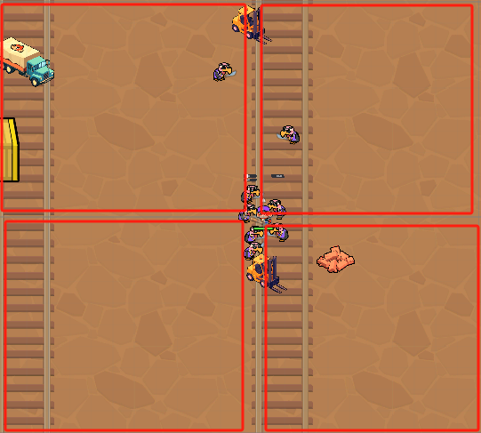
 |  | 地图默认由1024*9的图拼成
 |  | 其中中间的图的中心为玩家的出生点
 |  | 地图的游戏内默认大小为360m*360m
 |  | 到达地图边界的时候会对应的新的地图

3 地形系统

 | 说明：
 |  | 地形是由火，水，油等玩家或者怪物可在上面移动的元素组成
 |  | 地形可以堆叠生成
 |  | 部分地形可以设置元素属性，从而玩家或者怪物经过或者与技能交互会产生不同的效果
 |  | 地形可以改变经过玩家或者怪物的移动速度
 |  | 地形具有危险等级属性，怪物会优先从危险等级低的地形追击玩家

4.障碍物系统

 | 4.1 说明
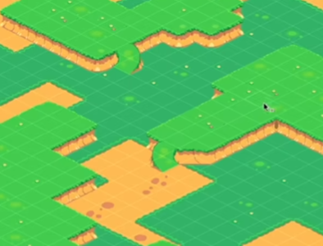
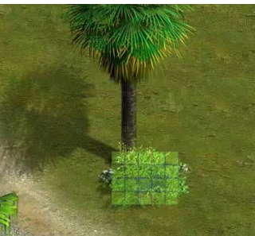
 | 说明

 |  | 放置在地形和背景地图上方的障碍物，能够阻止玩家和怪物进行移动，能够作为墙壁来反弹玩家和怪物之间的碰撞，具体的碰撞规则参考 战斗系统 文档
 |  | 部分障碍物具有生命值
 |  | 部分障碍物会受到碰撞和指定攻击方式的攻击
 |  | 每次障碍物受到伤害时，固定生命值-1
 | 4.2 动画说明

 |  | 障碍物在出生的时候会由小变大，并且透明度从30%到100%
 |  | 障碍物每次扣除生命时的时候会进行抖动，抖动的频次，时间，幅度读取 hit_animation_para 字段
 |  |  | 连续扣除伤害时只刷新抖动时间
 |  | 根据 hp_pic 字段,当生命值打到配置值时，会读取 hit_animation_para2 字段
 |  |  | 连续触发时只会刷新抖动时间
 |  | 障碍物死亡后，障碍物本身会在1秒内溶解消失

 | 4.3 障碍物掉落

 |  | 障碍物在hp=0时，会根据 battle_drop 字段，生成一定数量的局内道具
 |  |  | 生成道具和障碍物溶解消失同时发生

5刷新规则

 | 地图上面刷新主要分为两个步骤
 |  | 1 | 将多个障碍物/地形的刷新分为一组，比如A车刷新在左边，B地形刷新在左侧，A车刷新在右边，C车刷新在右边分为1组
 |  |  |  | 刷新的位置以万分比为单位，可以是点也可以是区域
 |  |  |  | 每个的区域可以配置刷新多少个对应的障碍物或者地形
 |  |  |  | 给每个刷新配上刷新的权重，和距离旁边的障碍物至少多少距离

 |  | 2 | 配置这个组进行多少次障碍物/地形的刷新
 | 重复步骤1,2直到所有组的障碍物/地形刷新完成

 | 可以设置一组障碍物，在之后的时间刷新

 | 5.1 上下无限地图
 |  |  |  |  |  |  |  |  |  |  |  |  |  | 
 |  | 上下无限地图当角色移动到靠近地图上下边界的情况的时候，会刷新地图，这个时候会在刷新的地图上，会按照配置重新随机生成新的障碍物
 |  | 目前的设计思路
 |  |  | 1 | 将部分很适合场景的障碍物放置放地图的指定位置，如：地图中间的绿化带，两侧的花盆，树等（非必须）
 |  |  | 2 | 将其他适合场景随机出现的障碍物，在20%-40%和60%-80%的区域内随机刷新，总共刷新3-4个
 |  | 参考右图
 |  | 注意事项：
 |  |  | 玩家出生点是50%，50%位置，这个点最好不要有可能生成障碍物
 |  |  | 贴近地图两侧的位置刷新障碍物的时候，尽量避免障碍物卡住玩家或者怪物的情况

 | 5.2 无限地图

 |  | 无限地图当角色靠近地图，地图会根据配置刷新
 |  | 目前只有矿场这一张图是无限地图，障碍物是纯随机刷新
 |  | 玩家刷新点在50%-50%这个点 注意避开这个点即可

 | 5.3 封闭地图

 |  | 封闭地图一般只会在开始的时候生成1次障碍物，
 |  | 目前的设计思路
 |  |  | 1 | 如果有标志性障碍物，那么先刷新标志性障碍物
 |  |  | 2 | 对每张图 在指定的点或者小范围刷新一定数量的障碍物，整张图共刷新8-10个障碍物

 | 5.4 地图中的障碍物

 |  | 101 | 汽车站 | 贫民区 | 左右封闭 | 货车 | 报废的汽车 | 公交车 | 轿车 | 摩托车 | 绿化带 | 路障栏杆 | 出租车 | 赛车摩托
 |  | 102 | 小区 | 贫民区 | 左右封闭 | 轿车 | 跑车 | 绿化带 | 出租车 | 警车 | 货车 | 赛车摩托 | 越野摩托 | 围挡 | 校车
 |  | 103 | 商业街 | 贫民区 | 左右封闭 | 轿车 | 跑车 | 公交车 | 出租车 | 中巴 | 越野摩托 | 围挡 | 绿化带-竖
 |  | 104 | 足球场 | 贫民区 | 全封闭
 |  | 105 | 垃圾场 | 贫民区 | 全封闭 | 垃圾箱 | 叉车 | 轿车-破损 | 报废的汽车 | 路障栏杆 | 破旧厂房 | 沙袋堆 | 砖头堆
 |  | 201 | 街道 | 工业区 | 左右封闭 | 围挡 | 皮卡 | 货车 | 赛车摩托 | 信箱 | 出租车 | 砖头堆 | 皮卡 | 钢材堆 | 防撞墩1 | 轿车
 |  | 202 | 工厂 | 工业区 | 全封闭 | 叉车 | 货车 | 实材料架银 | 实材料架 | 沙袋堆 | 石材 | 油桶组
 |  | 203 | 仓库 | 工业区 | 全封闭 | 叉车 | 货车 | 实材料架银 | 空材料架 | 石材 | 沙袋堆 | 油桶组
 |  | 204 | 矿场 | 工业区 | 全开放 | 叉车 | 货车 | 矿车 | 石材 | 钢材 | 砖头堆 | 沙袋堆 | 集装箱危险-横 | 围挡
 |  | 205 | 污水厂 | 工业区 | 左右封闭 | 防撞墩1 | 防撞墩-带涂鸦 | 沙袋堆 | 铁凳-斜 | 油桶组 | 垃圾桶灰-斜 | 砖头堆
 |  | 301 | 唐人街 | 旧城区 | 左右封闭 | 轿车 | 跑车 | 公交车 | 圆形树 | 锥形树 | 路障栏杆 | 出租车 | 警车 | 摩托车 | 越野摩托 | 圣诞树
 |  | 302 | 地铁站 | 旧城区 | 左右封闭 | 圆形树 | 锥形树 | 圣诞树 | 自动售货机 | 电话亭 | 垃圾桶灰-横
 |  | 303 | 游戏厅 | 旧城区 | 左右封闭 | 花坛-花 | 老虎机 | 自动售货机 | 铁凳-斜 | 赛车摩托 | 保安亭 | 景观灯 | 自动贩卖机 | 立体音响
 |  | 304 | 游乐场 | 旧城区 | 全封闭 | 喷泉 | 自动售货机 | 木凳-横 | 锥形树 | 校车 | 木凳-横 | 圆形树 | 锥形树 | 圣诞树 | 电话亭 | 花坛-花 | 中巴
 |  | 305 | 警察局 | 旧城区 | 全封闭 | 会议桌 | 锥形树 | 保险箱 | 自动售货机

 |  | 所有关目前配置的障碍物如上，加粗的为标志障碍物

Boss战场景
1.Boss战场景切换

 | 由常规战斗场景切换至Boss战场景过程播放场景切换动画(与进入关卡动画一致)。

 | 切换场景伴随UI界面信息切换。
 | 常规战斗场景UI信息元素： |  |  |  | Boss战场景UI信息元素：
 | 钞票 |  | 暂停 | 游戏时间 | Boss血条 | 暂停 | 游戏时间
 |  |  |  |  | Boss名称
 | 杀敌数

 | 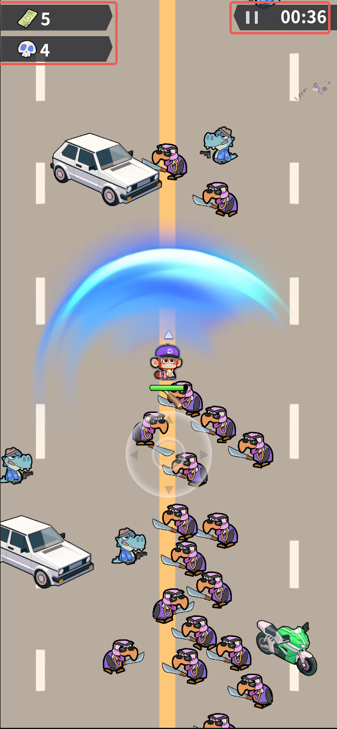 |  |  |  | 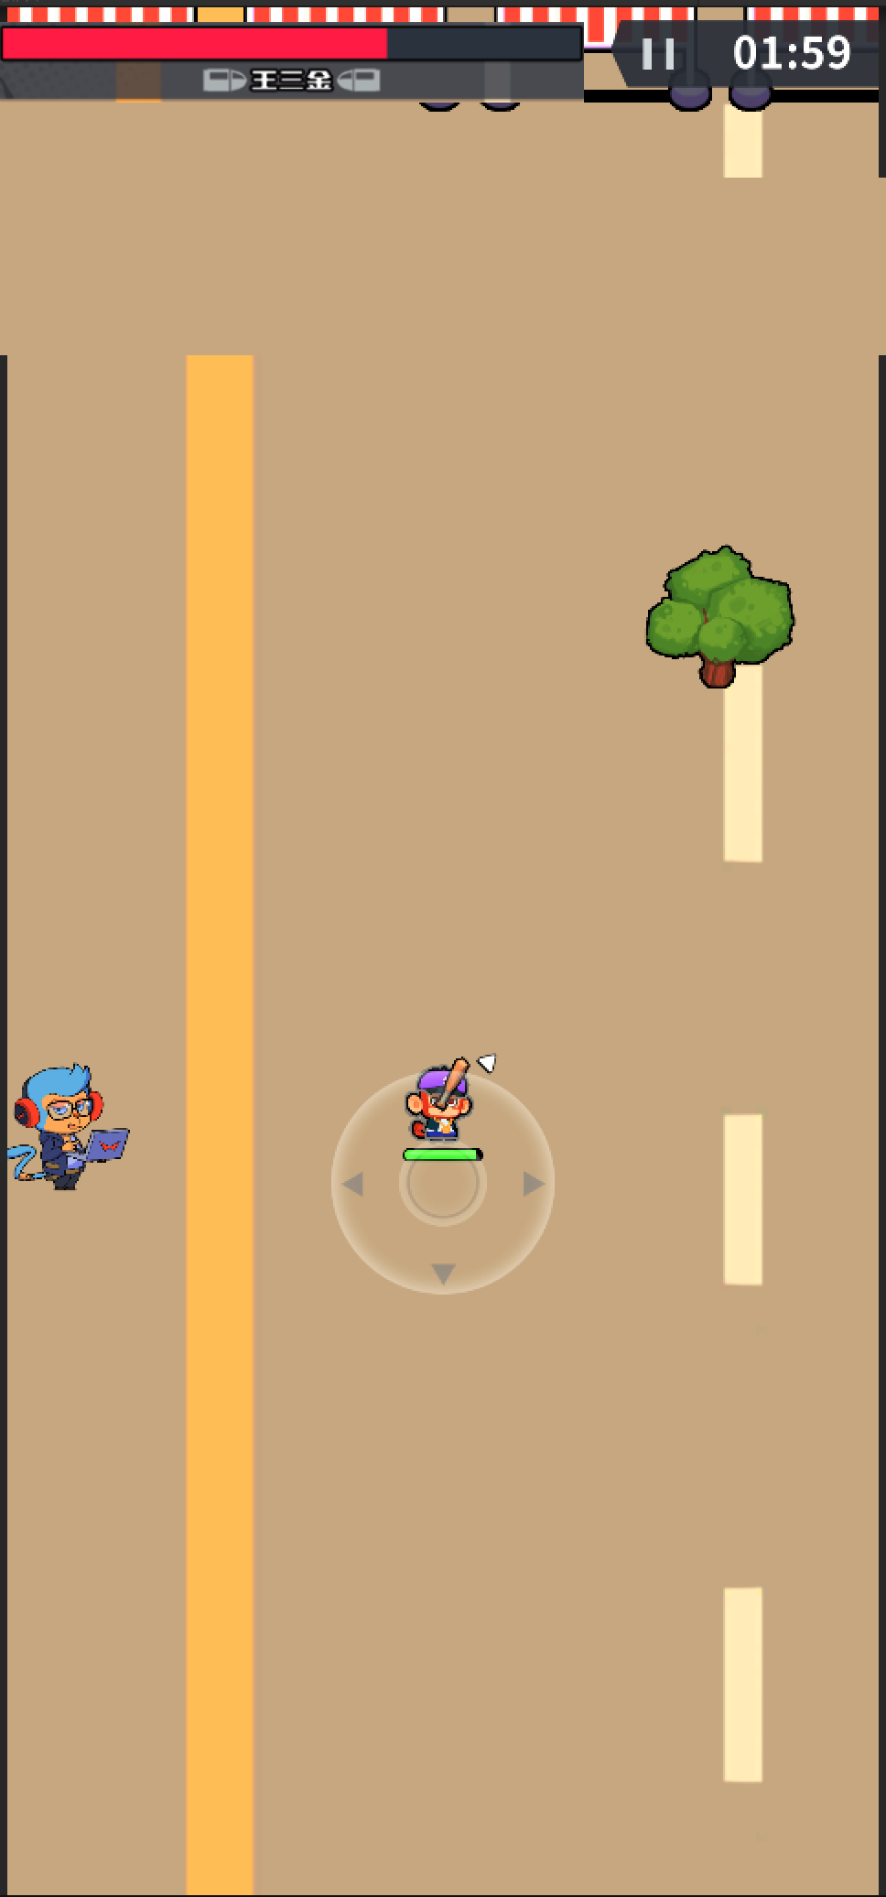

 | Boss及障碍物等场景元素默认存在；
 | 摄像头默认锁定Boss(Boss位置根据场景类型固定刷新至指定位置；
 | 摄像机高度设定为a值(较低)。

 | 切换场景后需求：
 | ① | 血条动效(约0.5秒)：Boss血条由中间向两边展开。及名称的展示需要伴随动效出现，可由中间向两边展开。
 | ② | 名称动效(约0.5秒)：当血条特效播放完毕后紧跟着播放名称动效，字体由大到小注意快速出现(类似于盲盒十连抽时的物品特效展示或获得奖励面板的道具展示)。
 | ③ | 暂停与游戏时间(约0.5秒)：切换场景后立即执行与①同步开始，屏幕由右向左驶入并收回至正常位置。Boss战结束切换至常规场景，元素信息由左向右或由右向左驶入。
 | ④ | Boss动画(约2.5秒，可能涉及修改播放速率)：完成①②后播放(普通Boss连续播放2次施法动画，帮派Boss播放待机动画)。
 | ⑤ | 摄像机调整(约0.8秒)：锁定由Boss移至角色，同时改变摄像机高度由a值修改为b值(暂定常规战斗最高档位)，需要摄像机移动及抬高过程。
 | ⑥ | FightUi特效(约1秒)：屏幕中间Fight字样(类似赛车起跑-第三批特效外包)。
 | ⑦ | 场景动画(约1秒)：与⑥同步播放，播放一次场景边缘光效，战斗开始后不再播放光效。

2.Boss战场景类型

 | 所有Boss战场景均为全封闭场景，取关卡常规战斗场景部分(逻辑不变)。
 | 单位可活动区域均一致。

 | 类型id | 类型名称 | 边缘光效 | 效果说明 |  | 触碰边缘表现 |  | 场景参考
 | 1 | 墙壁 | 无 | 场景边缘为常规墙壁，与常规战斗类型逻辑一致。 |  | 无
 | 2 | 尖刺 | 浅红色 | 场景边缘锯齿，每次触碰边缘对单位造成最大生命值固定比例伤害及小幅推力。 |  | 被弹开、音效 |  | 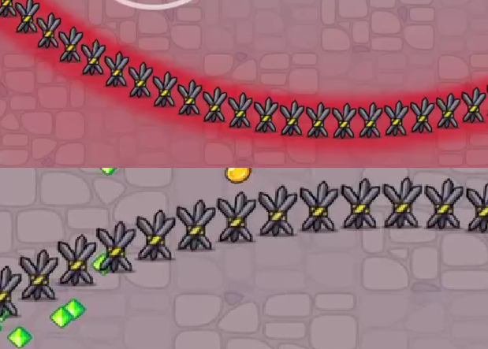
 | 3 | 擂台 | 白色 | 场景边缘可反弹并施加反向推力，若后续产生碰撞，攻击力继承Boss攻击力比例。 |  | 被反弹、音效、边缘形变 |  | 
 | 4 | 电网 | 浅蓝色 | 触碰后硬控1秒(受到电击动画)，随后降低60%移动速度(持续2秒，不可叠加)，无触发CD。 |  | 单位特效/音效
 | 5 | 镜面 | 亮灰色 | 触碰后从另一端出现仅对单位实体有效，对弹幕等无效，不施加其他Buff。 |  | 单位快速斜向抹除并在另一端生成 |  | 
 | 6 | 流水线 | 无 | 陆续掉落木箱障碍物(影响移动，可被破坏)。 |  | 无 |  | 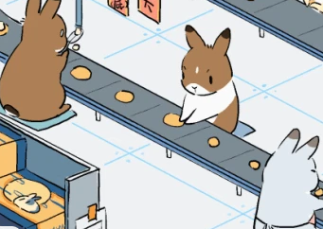

3.Boss战事件类型

 | Boss战斗过程根据常规战斗天气赋予额外事件，具体事件如下。

 | 事件id | 天气配置 | 类型名称 | 效果说明 |  | 美术需求
 | 101 | 风 | 风 | 存在风向，逆风行进受到阻力顺风速度增加。 |  | 线条强风UI特效
 | 102 | 雨 | 雨天 | 移动速度减少20%，推力减少40%。 |  | 下小雨UI特效
 | 103 | 雪 | 冰面 | 当受到推力影响时移动的更远，硬直时间更长 |  | 飘雪UI特效、地面结冰、冰面闪光
 | 104 | 雷 | 雷 | 周期性电击硬控后减速。 |  | 黑雾+闪电特效

4.Boss战结束

 | Boss死亡后：角色伤害免疫，已脱手实体(如弹幕)不销毁。
 | 场景切换前置：角色可主动拾取Boss掉落，或3秒后自动吸取掉落物(动画约1秒)。
 | 场景切换：场景切换动画，切换至常规战斗场景，若该Boss为关卡最后1个Boss不再进行场景切换。

5.美术需求

 | 1 | Boss血条及名称UI样式
 | 2 | Fight素材
 | 3 | Boss战场景边缘
 | 4 | Boss战事件

